상품제안서
고급민속선 (소,중,대 / 독판) 전통부채 | 상품코드: F09536

 |  |  |  |  |  |  | 02-412-0044 | www.easy1.co.kr
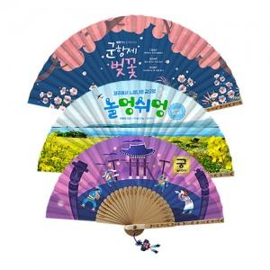

【상세/제작정보】

【인쇄/포장옵션】 | 풀칼라 / 포장불가능

【공급단가】 | 수량 | 1,000~ | 2,000~ | 3,000~ | 5,000~ | 10,000~
*VAT별도 | 소 | 8,120원 | 7,830원 | 7,540원 | 7,250원 | 6,960원
 | 중 | 9,520원 | 9,180원 | 8,840원 | 8,500원 | 8,160원
 | 대 | 10,920원 | 10,530원 | 10,140원 | 9,750원 | 9,360원

【상품 URL】 | https://dev.easy1.co.kr:443/src/goods_detail.php?gdno=9536

